상품제안서
고속 무선충전 디지털 알람시계 NAO-M3100C 애플-갤럭시 | 상품코드: F32976

 |  |  |  |  |  |  | 02-412-0044 | www.easy1.co.kr
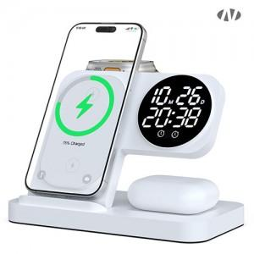

【상세/제작정보】

【인쇄/포장옵션】 | 레이저, 풀칼라 / 포장지포장

【공급단가】 | 수량 | 50~ | 100~ | 300~ | 500~ | 1,000~
*VAT별도 | 단가 | 16,580원 | 16,300원 | 15,890원 | 15,610원 | 15,190원

【상품 URL】 | https://easy1.co.kr:443/src/goods_detail.php?gdno=32976

